报价单
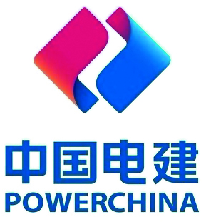 Q/NXDJ 30402－JL－12－2010
中电建宁夏工程有限公司物资公司传真
物 资 报 价 单
报价单位： |  |  |  |  | 采购单位：中电建宁夏工程有限公司物资公司
电 传： |  |  |  |  | 传真：0951-4934051
联 系 人： |  |  |  |  | 联系人：李娟
联系电话： |  |  |  |  | 联系电话：0951-4934051 18795309323
电子邮件： |  |  |  |  | 电子邮件：61284051@qq.com

物 资 明 细 表
序号 | 设备名称 | 型号规格 | 材质 | 单位 | 数量 | 单价（元） | 总价（元） | 交货周期 | 备注
1 | 电力电缆 | YJV-0.6/1KV-4*6 | 铜芯 | m | 300
2 | 电力电缆 | YJV-0.6/1KV-4*25 | 铜芯 | m | 220
3 | 电力电缆 | YJV-0.6/1KV-4*35 | 铜芯 | m | 300
4 | 电力电缆 | YJV-0.6/1KV-4*70 | 铜芯 | m | 580
5 | 电力电缆 | YJV-0.6/1KV-4*95 | 铜芯 | m | 640
6 | 电力电缆 | YJV-0.6/1KV-4*185 | 铜芯 | m | 720
7 | 电力电缆 | YJV-0.6/1KV-4*150+1*95 | 铜芯 | m | 70
8 | 电力电缆 | YJV-0.6/1KV-4*150 | 铜芯 | m | 720
9 | 电力电缆 | NG-A(BTLY)-4*70+1*35 | 矿物绝缘 | m | 280
10 | 高压电缆 | YJV-8.7/15 3*70 | 铜芯 | 米 | 65
合计 |  |  |  | m | 3895
备注：1、报价时请务必注明交货周期。
2、价格包含物资生产制造、工厂试验、出厂验收、包装、发运、保险、试验、售后服务、税费（13%增值税专用发票）等所有货到现场的费用。
3、付款方式：货到验收合格后，提供全额的增值税专用发票（13%），1个月付总价款的60%，三个月内再付总价款的30%，剩余10%作为质保金，质保期满后付清。（如对付款方式有异议请备注）
4、报价单中的数量若有变动，价格按照不变。
5、产品质量必须符合国家现行标准及行业标准规范，满足现场使用要求同时还必须满足技术规范书中的要求。送货时请携质量检验合格证明、出厂试验报告等技术文件（含纸质版及电子扫描件）、中标通知单和供货清单。
6、本批设备/材料交货地点：北京师范大学银川学校一期项目安装现场（宁夏银川市金凤区大连路以北、沈阳路以南、凤凰北街延伸段以西、正源北街以东范围内）

